Intrucciones
 |  | Guía de usuario
 |  | Versión | 1.6.1 | ID dokumenta: TID10DT112ES

 |  |  |  | Tipos de perfil
 |  |  |  | Perfil Liso (G) |  |  | PANELES DE CUBIERTA (SNV)

 |  |  |  |  |  |  | Tipos de perfil | A | B
 |  |  |  |  |  |  | Perfil Trapezoidal | X
 |  |  |  | Perfil Micronervado (M) |  |  | Perfil - S (S) |  | X
 |  |  |  |  |  |  | Perfil - V (V) |  | X
 |  |  |  |  |  |  | Perfil Liso (G) |  | X
 |  |  |  |  |  |  | Perfil Micronervado (M2) |  | X
 |  |  |  | Perfil Micronervado (M2) |  |  | Perfil - S (perforado) |  | X

 |  |  |  | Perfil Micronervado (M3)

 |  |  |  | Perfil Micronervado (M8)

 |  |  |  | Perfil - S (S)

 |  |  |  | Perfil - V (V)

 |  |  |  | Perfil - V (V2)

 |  |  |  | Perfil Trapezoidal

EJEMPLO DE NOMENCLATURA DE PANEL:
Trimoterm Perform C FTV-60/1000 MS

Trimoterm | Perform C | FTV | 60 | 1000 | M | S
| | | | | | | | | | | | |
Familia de panel | Tipo de núcleo | Tipo de panel | espesor | módulo | Lado A | Lado B
 |  |  | (T) | (M) | (Cara Exterior) | (Cara Interior)
 |  |  |  |  | tipo de perfil | tipo de perfil

Ejemplo de nomenclatura de chapa de acero:

exterior: 0,55 mm SP 25 µm ANTHRACITE |  |  | - Lado A (cara exterior): espesor (0,55 mm) tipo de cobertura (SP 25 µm) color (ANTHRACITE)
interior: 0,50 mm SP 25 µm GREY WHITE |  |  | - Lado B (cara interior): espesor (0,50 mm) tipo de cobertura (SP 25 µm) color (GREY WHITE)

Documentos de referencia:

 | Especificiaciones técnicas de Trimoterm
 | Sistema de cubierta inclinada Trimoterm SNV
 | Folleto de paneles Trimoterm ígnifugos

 | Embalaje, transporte y almacenamiento de los productos de Trimo
 | Sistema de fachada en horizontal Trimoterm FTV

¿Cómo introducir y copiar datos?
Los valores introducidos en las celdas se validan automáticamente con respecto a los límites de producción
y luego se estructuran usando las herramientas de "validación de datos" y "formato condicional" de Excel.

 | Introduzca valor | Valor obligatorio.
 | Valor correcto | Dentro de los límites.
 | Valor correcto | Valor calculado, no cambiar.
 | Valor correcto | Dentro de los límites, ver comentarios.
 | Valor incorrecto | Fuera de los límites, cambiar valor.
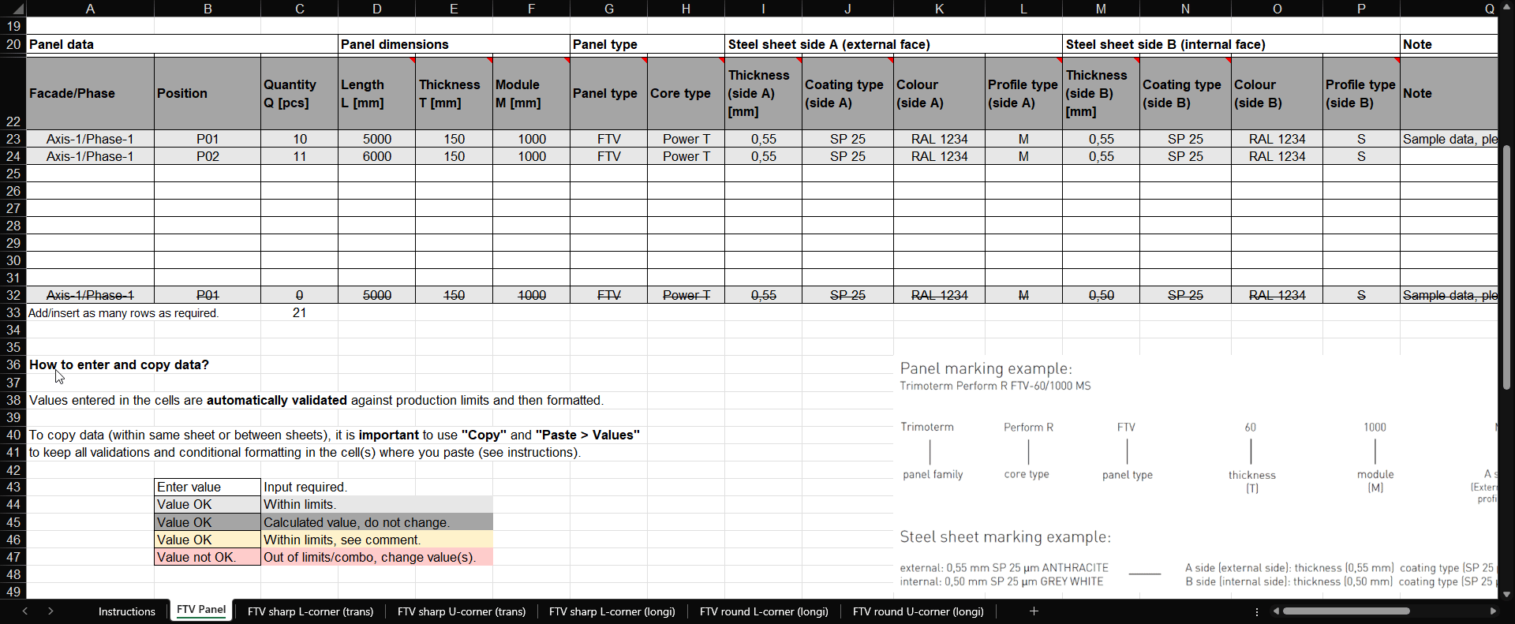

Aviso legal
Le but principal et unique de ce document est de fournir aux concepteurs externes une table de liste de coupe avec des restrictions intégrées. Trimo Group détient l'intégralité des droits d'auteur sur les informations et les détails fournis dans ce document. Un soin professionnel a été apporté afin de garantir que les informations/détails sont exacts, corrects, complets et non trompeurs ; toutefois, Trimo, y compris ses filiales, n'accepte aucune responsabilité ou obligation pour les erreurs ou les informations qui se révèlent trompeuses. Les informations/détails contenus dans ce document sont destinés à des fins générales uniquement. Leur utilisation se fait de votre propre initiative et sous votre responsabilité, notamment pour le respect des lois locales. En aucun cas, Trimo ne pourra être tenu responsable de toute perte ou dommage, y compris, sans s'y limiter, toute perte ou dommage indirect ou consécutif, ou toute perte ou dommage quelconque résultant d'une perte de profits découlant de, ou en relation avec, l'utilisation de ce document. Toute modification des équations de ce document ou du texte des instructions est strictement interdite. Toutes les informations émises par Trimo Group font l'objet d'un développement continu et les informations/détails contenus dans ce document sont à jour à la date d'émission. Il incombe à l'utilisateur d'obtenir auprès de Trimo les informations les plus récentes lorsque des informations/détails sont utilisés pour un projet spécifique. La dernière version du document est disponible sur www.trimo-group.com. La dernière version publiée en langue anglaise prévaut sur toutes les autres versions traduites.

Panel SNV
 |  | Lista de corte para
 |  | Panel de cubierta SNV
 |  | Versión | 1.6.1 | ID dokumenta: TID10DT112ES

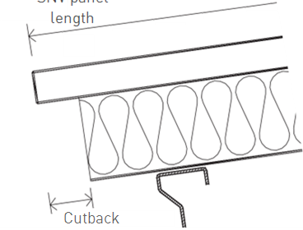
L
Nombre del proyecto: |  |  |  |  |  | Los paneles ignífugos Trimoterm son la solución perfecta para cubiertas inclinadas. Gracias a sus excelentes características técnicas y a la gama completa de soluciones y elementos técnicos, el sistema de cubierta Trimoterm permite adaptaciones activas y creativas a todas las exigencias de los edificios. Su versatilidad los hace adecuados para su instalación como fachadas, tabiques y techos. |  |  |  |  | L = longitud del panel SNV
Ref. Proyecto:
Nombre del cliente:
No Pedido cliente:
No Pedido Trimo:

X
No Lista de corte:
Revisión:
Fecha:
 |  |  |  |  |  |  |  |  |  | X = Recorte 80 - 200 mm
 |  |  |  |  |  | Rango de longitud del panel hasta 14m.
Edificio/Unidad: |  |  |  |  |  | Los anchos estándar de panel son de 1000 y de 1200 mm. |  |  |  |  |  |  | Recorte izquierdo |  |  |  |  | Recorte derecho

Características del panel |  |  | Dimensiones del panel |  |  | Tipo de panel |  |  | Chapa de acero en lado A (cara exterior) |  |  |  | Chapa de acero en lado B (cara interior) |  |  |  | Notas | Cantidad | Prioridad

Fachada/Fase | Posición | Cantidad Q [pcs] | Longitud L [mm] | Espesor T [mm] | Módulo M [mm] | Tipo de panel | Tipo de núcleo | Recorte | Espesor (lado A) [mm] | Tipo de cobertura (lado A) | Color (lado A) | Tipo de perfil (lado A) | Espesor (lado B) [mm] | Tipo de cubrición (lado B) | Color (lado B) | Tipo de perfil (lado B) | Notas | Total Q×L×M [m2] | Prioridad
 |  |  |  |  | 1000 | SNV |  |  |  |  |  | Trapezoid |  |  |  |  |  | 0.000
 |  |  |  |  | 1000 | SNV |  |  |  |  |  | Trapezoid |  |  |  |  |  | 0.000
 |  |  |  |  | 1000 | SNV |  |  |  |  |  | Trapezoid |  |  |  |  |  | 0.000
 |  |  |  |  | 1000 | SNV |  |  |  |  |  | Trapezoid |  |  |  |  |  | 0.000
 |  |  |  |  | 1000 | SNV |  |  |  |  |  | Trapezoid |  |  |  |  |  | 0.000
 |  |  |  |  | 1000 | SNV |  |  |  |  |  | Trapezoid |  |  |  |  |  | 0.000
 |  |  |  |  | 1000 | SNV |  |  |  |  |  | Trapezoid |  |  |  |  |  | 0.000
 |  |  |  |  | 1000 | SNV |  |  |  |  |  | Trapezoid |  |  |  |  |  | 0.000
 |  |  |  |  | 1000 | SNV |  |  |  |  |  | Trapezoid |  |  |  |  |  | 0.000
Axis-1/Phase-1 | P01 | 0 | 5000 | 150 | 1000 | SNV | Power T | None | 0.55 | SP 25 | RAL 1234 | Trapezoid | 0.50 | SP 25 | RAL 1234 | S | Sample data, please delete | 0.000 | Priority A
 |  |  |  |  |  |  |  |  |  |  |  |  |  |  |  |  | Total [m2] | 0.000

Accesorios para la instalación de SNV:
(30007657) | Relleno de perfil SNV 1000 PE - positivo |  |  |  | pcs
(30007654) | Relleno de perfil SNV 1000 PE - negativo |  |  |  | pcs
dependiente del color | Arandelas de apoyo SNV |  |  |  | pcs |  | color |  |  | EJEMPLO DE NOMENCLATURA DE PANEL:
dependiente del color | Remate de cobertura - positivo |  |  |  | pcs |  | color |  |  | Trimoterm Perform C FTV-60/1000 MS
dependiente del color | Remate de cobertura - negativo |  |  |  | pcs |  | color
 |  |  |  |  |  |  |  |  |  | Trimoterm | Perform C | FTV | 60 | 1000 | M | S
 |  |  |  |  |  |  |  |  |  | | | | | | | | | | | | | |
¿Cómo introducir y copiar datos? |  |  |  |  |  |  |  |  |  | Familia de panel | Tipo de núcleo | Tipo de panel | espesor | módulo | Lado A | Lado B
 |  |  |  |  |  |  |  |  |  |  |  |  | (T) | (M) | (Cara Exterior) | (Cara Interior)
Los valores introducidos en las celdas se validan automáticamente con respecto a los límites de producción y luego se organizan. |  |  |  |  |  |  |  |  |  |  |  |  |  |  | tipo de perfil | tipo de perfil

Para copiar datos (dentro de una misma hoja o en otra distinta), es importante usar "Copiar" y "Pegar> Valores"
para mantener todas las validaciones y el formato condicional en la/s celda/s donde se peguen (ver instrucciones) |  |  |  |  |  |  |  |  |  | Ejemplo de nomenclatura de chapa de acero:

 | Introduzca valor | Valor obligatorio. |  |  |  |  |  |  |  | exterior: 0,55 mm SP 25 µm ANTHRACITE |  |  | - Lado A (cara exterior): espesor (0,55 mm) tipo de cobertura (SP 25 µm) color (ANTHRACITE)
 | Valor correcto | Dentro de los límites. |  |  |  |  |  |  |  | interior: 0,50 mm SP 25 µm GREY WHITE |  |  | - Lado B (cara interior): espesor (0,50 mm) tipo de cobertura (SP 25 µm) color (GREY WHITE)
 | Valor correcto | Valor calculado, no cambiar.
 | Valor correcto | Dentro de los límites, ver comentarios.
 | Valor incorrecto | Fuera de los límites, cambiar valor.

Documentos de referencia

 | Especificiaciones técnicas de Trimoterm
 | Sistema de cubierta inclinada Trimoterm SNV
 | Folleto de paneles Trimoterm ígnifugos

 | Embalaje, transporte y almacenamiento de los productos de Trimo
 | Sistema de fachada en horizontal Trimoterm FTV

